Consolidado 2025
Informe Anual 2025: Nivel de Cumplimiento de Acceso a la Información

Introducción

La Oficina de Acceso a la Información (OAI), en cumplimiento con la Ley General de Libre Acceso a la Información Pública No. 200‑04 y su Reglamento No. 130‑05, presenta el informe correspondiente al año 2025. Este documento consolida la gestión realizada en la recepción, tramitación y respuesta de solicitudes de información pública, recibidas a través del Portal Único de Solicitudes de Acceso a la Información Pública (SAIP) y del Sistema 311. Todo el trabajo se llevó a cabo respetando el marco legal vigente, garantizando que el derecho ciudadano al acceso a la información se cumpla de manera clara, oportuna y transparente.

Recepción y Gestión de Solicitudes de Información

Durante el año 2025, la OAI recibió un total de 17 solicitudes, de las cuales 14 fueron canalizadas a través del Portal SAIP y 3 mediante el Sistema 311. De estas solicitudes, 10 fueron completadas o cerradas y 7 fueron rechazadas, sin que quedara ningún caso pendiente. Todas las solicitudes fueron atendidas conforme a los procedimientos establecidos, asegurando que no quedaran casos pendientes y cumpliendo con los plazos requeridos por la Ley 200‑04 y el Reglamento 130‑05, garantizando así el derecho ciudadano al acceso oportuno y confiable a la información pública.

Resumen de Solicitudes y Casos

 |  |  | Tipo | Recibidas | Completadas/Cerradas | Rechazadas | Pendientes
 |  |  | SAIP | 14 | 8 | 6 | 0
 |  |  | Sistema 311 | 3 | 2 | 1 | 0
 |  |  | Total | 17 | 10 | 7 | 0

Motivos de las Solicitudes

Las solicitudes recibidas se centraron principalmente en información sobre artistas pertenecientes a sociedades de gestión, así como en los servicios proporcionados por la ONDA. Estas solicitudes se gestionaron respetando el principio de transparencia y el derecho de acceso a la información pública que garantiza la Ley 200‑04, asegurando que los ciudadanos reciban información clara y confiable.

Comportamiento Histórico de las Solicitudes de Información y Requerimientos Ciudadanos

A continuación, se presenta el comportamiento consolidado de las solicitudes de información (SAIP) y los requerimientos ciudadanos (Sistema 311) durante los últimos años:

 |  | Año | Recibidas | Completadas/Cerradas | Rechazadas | Pendientes
 |  | 2019 | 4 | 4 | 0 | 0
 |  | 2020 | 18 | 18 | 0 | 0
 |  | 2021 | 18 | 18 | 0 | 0
 |  | 2022 | 9 | 9 | 0 | 0
 |  | 2023 | 34 | 26 | 8 | 0
 |  | 2024 | 94 | 15 | 79 | 0
 |  | 2025 | 17 | 10 | 7 | 0

Evaluaciones de Transparencia

Durante 2025, las evaluaciones del portal de Transparencia se llevaron a cabo de acuerdo con la Resolución DIGEIG No. 002‑2021 y el Decreto No.166‑25, garantizando la estandarización, la calidad y la accesibilidad de la información publicada. Como resultado de estas evaluaciones, el promedio anual de cumplimiento alcanzó un 94,09%, con un desempeño especialmente destacado en los últimos meses del año.

Las calificaciones obtenidas fueron las siguientes:

Evaluaciones de transparencia
Mes | Calificación
Enero | 76.27%
Febrero | 87.93%
Marzo | 96.75%
Abril | 95.86%
Mayo | 94.10%
Junio | 95.37%
Julio | 97.58%
Agosto | 97.58%
Septiembre | 97.58%
Octubre | 97.58%
Noviembre | 100%
Diciembre | 92.52%

Análisis

Los resultados reflejan un proceso constante de fortalecimiento y mejora en la gestión del portal de Transparencia, en línea con los lineamientos del Reglamento 130‑05. A lo largo del año se observa una tendencia ascendente en los niveles de cumplimiento, consolidándose en valores superiores al 94% durante la mayor parte del período. Los meses finales destacan por su desempeño óptimo, consolidando la calidad y confiabilidad de la información publicada.

Conclusión del Informe

El año 2025 reafirma el compromiso institucional de la ONDA, a través de la OAI, con la transparencia, la ética y el ejercicio responsable del derecho ciudadano al acceso a la información pública. La gestión de este período se desarrolló conforme al marco legal vigente, especialmente la Ley General de Libre Acceso a la Información Pública No.200‑04, su Reglamento No.130‑05, las políticas de estandarización del Portal Único de Transparencia establecidas en la Resolución DIGEIG No.002‑2021, y las medidas de refuerzo de transparencia previstas en el Decreto No.166‑25.

Estos instrumentos normativos han guiado y fortalecido la gestión de la OAI, asegurando que la información sea accesible, comprensible y confiable para los ciudadanos, consolidando una cultura de transparencia, ética institucional y rendición de cuentas. En conjunto, 2025 sienta bases sólidas para continuar mejorando la gestión de información pública, promoviendo eficiencia, apertura y confianza ciudadana en los años venideros.

Elaborado por:
Ana María Lizardo García
Responsable de Acceso a la Información (RAI)

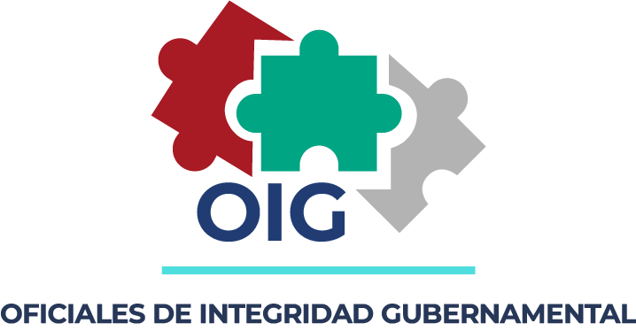 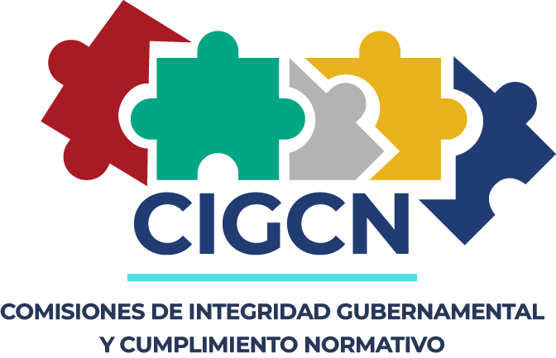

INFORME INSTITUCIONAL DEL PLAN OPERATIVO ANUAL (POA) 2025 DE LAS CIGCN Y LOS OIG GENERALIDADES. OBJETIVO DEL INFORME. I. PRODUCTO 1- CULTURA DE INTEGRIDAD. 1. NOMBRE DE LAS ACTIVIDADES DESARROLLADAS DEL PRODUCTO: Campaña #DominicanaSinCorrupcion y fortalecimiento de los valores éticos institucionales. 2. RESPONSABLE DEL DESARROLLO DE LAS ACTIVIDADES: Comisión de Integridad Gubernamental y Cumplimiento Normativo (CIGCN) de la ONDA, en coordinación con el departamento de Recursos Humanos y la Dirección General. 3. OBJETIVO DEL PRODUCTO: Implementación de una campaña por la integridad para los colaboradores de la institución, con el fin de promover una cultura de transparencia, ética pública y el correcto ejercicio de la función administrativa. 4. DESCRIPCIÓN DE LAS ACTIVIDADES REALIZAS: Difusión de material educativo: Creación y envío de circulares informativas y piezas gráficas sobre el Código de Ética institucional. a) Charlas de sensibilización: Organización de talleres presenciales y virtuales sobre la prevención de conflictos de interés. b) Activación digital: Uso de las redes sociales institucionales para promover mensajes alusivos a la honestidad y el rechazo a las prácticas corruptas bajo el hashtag #DominicanaSinCorrupcion. 5. RESULTADOS OBTENIDOS: El impacto de la campaña no solo a los colaboradores sino también a los ciudadanos a través de nuestros canales de difusión, logrando un aumento en la percepción de transparencia y una mayor apropiación de los valores éticos por parte del personal operativo y administrativo. 6. DIFICULTAD O DESAFÍOS: Fue un reto realizar las actividades debido a la limitación de tiempo y la coordinación de agendas entre los distintos departamentos; sin embargo, lo importante es el impacto del mensaje y la receptividad mostrada por el equipo humano de la institución. 7. JUSTIFICACIÓN DE NO CUMPLIMIENTO: No aplica. Las actividades programadas para este período se ejecutaron en su totalidad, cumpliendo con el cronograma establecido

II.PRODUCTO 2- COMPROMISOS DE ALTA DIRECCIÓN POR L A INTEGRIDAD. 1. NOMBRE DE LAS ACTIVIDADES DESARROLLADAS DEL PRODUCTO: La Oficina Nacional de Derecho de Autor (ONDA) fue galardonada por la Dirección General de Ética e Integridad Gubernamental (DIGEIG) en el marco de la VI Plan de Acción de Gobierno Abierto de la República Dominicana, un programa que establece 11 compromisos concretos para fortalecer un gobierno más transparente, participativo y responsable. Este reconocimiento destaca el compromiso de la institución con la transparencia y la accesibilidad de la información pública. ONDA fue reconocida específicamente por cumplir con los estándares en el ranking de transparencia y garantizar el derecho de libre acceso a la información pública, reafirmando su rol como garante de la participación ciudadana y la ética en la gestión pública. Este logro refleja el trabajo continuo de la institución en beneficio de la ciudadanía y del sector creativo del país. El director general, José Rubén Gonell Cosme, expresó su gratitud por el galardón y destacó: “Este reconocimiento nos motiva a seguir trabajando con más empeño para cumplir los estándares de transparencia y garantizar que toda la ciudadanía tenga acceso libre y seguro a la información pública”. Asimismo, exhortó a su equipo a mantener el compromiso de servicio y ética que caracteriza a la ONDA. 2. RESPONSABLE DEL DESARROLLO DE LAS ACTIVIDADES: Oficina de Acceso a la Información Pública (RAI). 3. OBJETIVO DEL PRODUCTO: Fortalecer la transparencia institucional y garantizar el derecho ciudadano al libre acceso a la información pública, cumpliendo con los compromisos de integridad y rendición de cuentas establecidos por la DIGEIG. 4. DESCRIPCIÓN DE LAS ACTIVIDADES REALIZAS: • Monitoreo y actualización constante del portal de transparencia institucional. • Gestión y respuesta oportuna a las solicitudes de información realizadas por la ciudadanía a través de la oficina RAI. • Alineación de los procesos administrativo

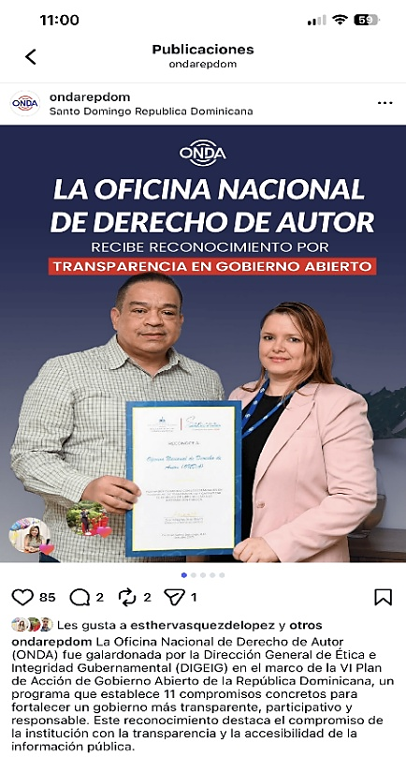 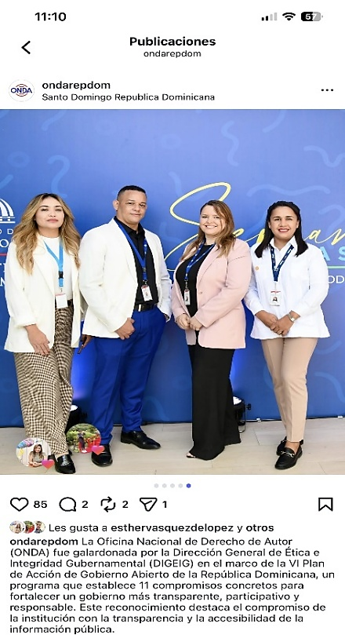

III: PRODUCTO 3- MODELO DE GESTIÓN DE RIESGOS DE CORRUPCIÓN. 1. NOMBRE DE LAS ACTIVIDADES DESARROLLADAS DEL PRODUCTO: Diseño, implementación y seguimiento del Matriz de Riesgos de Corrupción y debida diligencia institucional. 2. RESPONSABLE DEL DESARROLLO DE LAS ACTIVIDADES: Comisión de Integridad Gubernamental y Cumplimiento Normativo (CIGCN). 3. OBJETIVO DEL PRODUCTO: Mediante las actividades realizadas durante el año 2025 buscamos identificar, analizar y mitigar las posibles vulnerabilidades en los procesos administrativos y operativos de la institución, estableciendo controles preventivos que aseguren el cumplimiento normativo y la transparencia. 4. DESCRIPCIÓN DE LAS ACTIVIDADES REALIZAS: • Identificación de riesgos: Elaboración de un inventario de riesgos potenciales basados en la operatividad de la ONDA. • Evaluación y valoración: Calificación de los riesgos según su probabilidad de ocurrencia e impacto institucional. • Diseño de controles: Establecimiento de medidas de mitigación y protocolos de debida diligencia para reducir los riesgos identificados. 5. RESULTADOS OBTENIDOS: Matriz de Riesgos de Corrupción formalizada y actualizada. 6. DIFICULTAD O DESAFÍOS: Integración de la gestión de riesgos en la cultura diaria de todos los departamentos operativos. 7. JUSTIFICACIÓN DE NO CUMPLIMIENTO: El modelo se encuentra en fase de ejecución y monitoreo constante conforme al cronograma establecido. 8. CONCLUSIÓN Y RECOMENDACIÓN: El Modelo de Gestión de Riesgos de Corrupción constituye una herramienta vital para la protección de la integridad institucional, permitiendo una administración proactiva en lugar de reactiva ante posibles irregularidades. IV.PRODUCTO 4- POLÍTICA INSTITUCIONAL DE INTEGRIDAD Y ANTICORRUPCIÓN. 1. NOMBRE DE LAS ACTIVIDADES DESARROLLADAS DEL PRODUCTO: Programa de Sensibilización y Capacitación Continua en Ética, Transparencia y Valores Institucionales (Enfoque en el valor de la Responsabilidad). En la Oficina Nacional de Derecho de Autor




